1팀
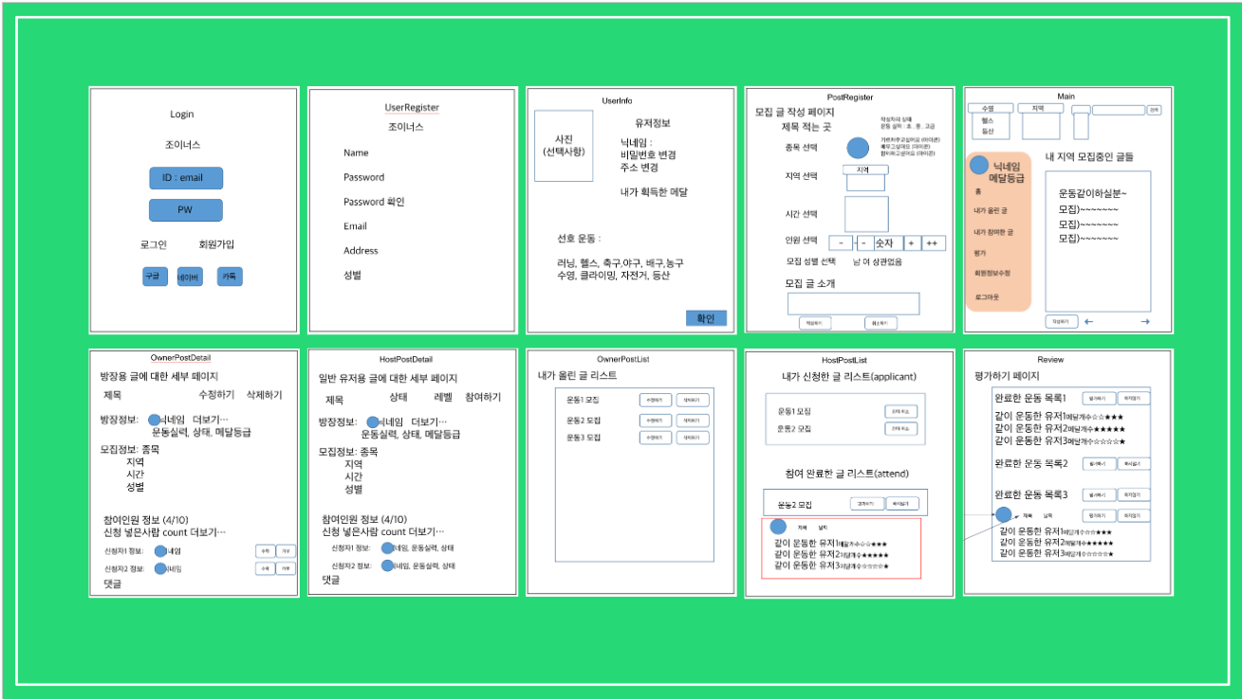
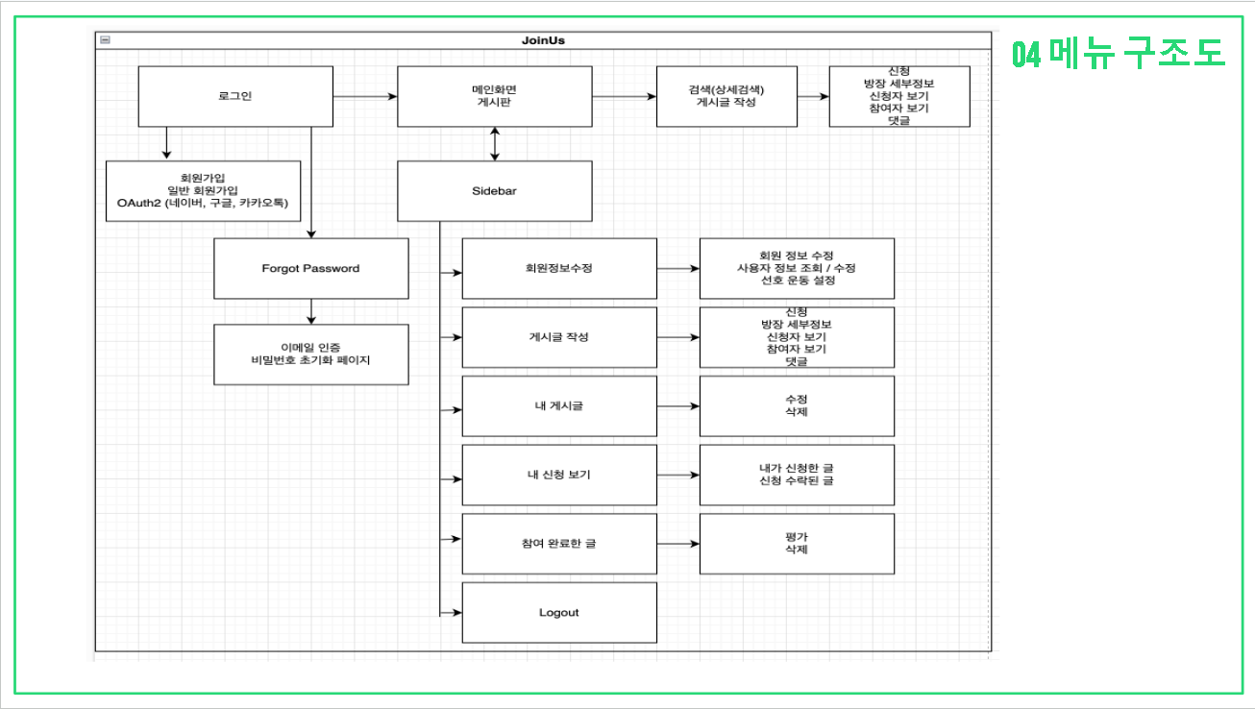
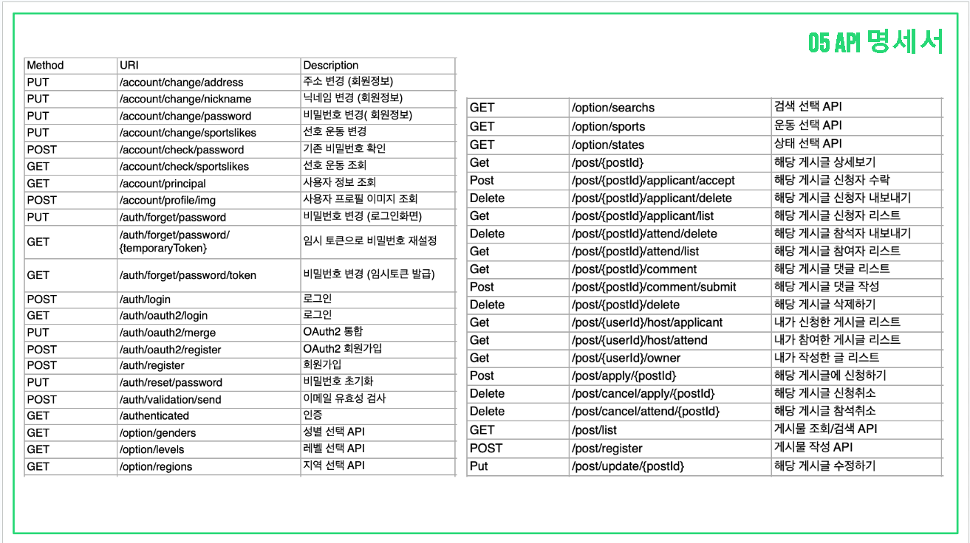
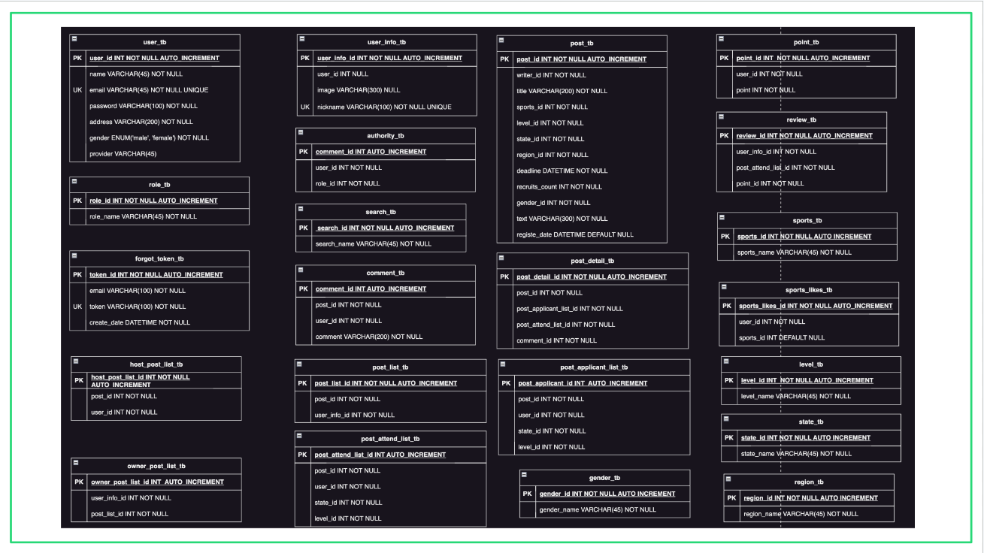
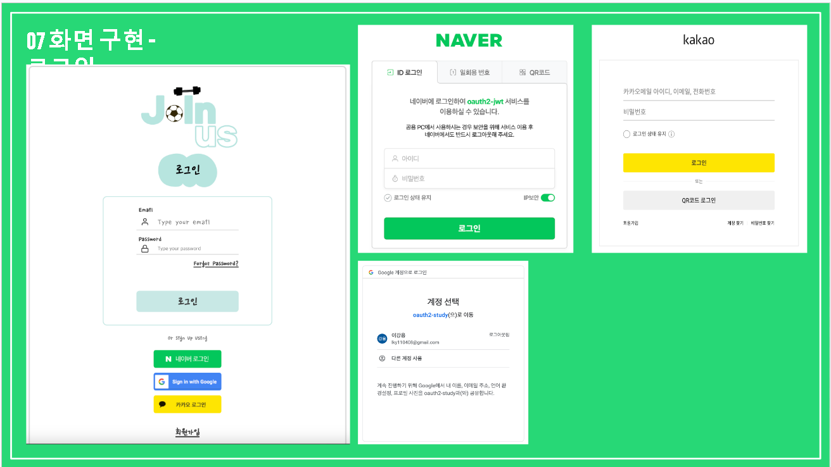
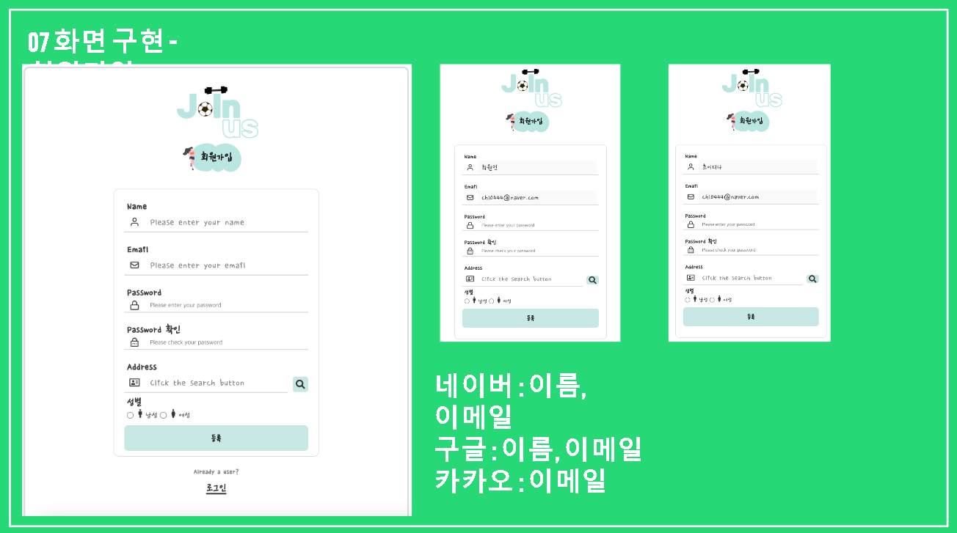
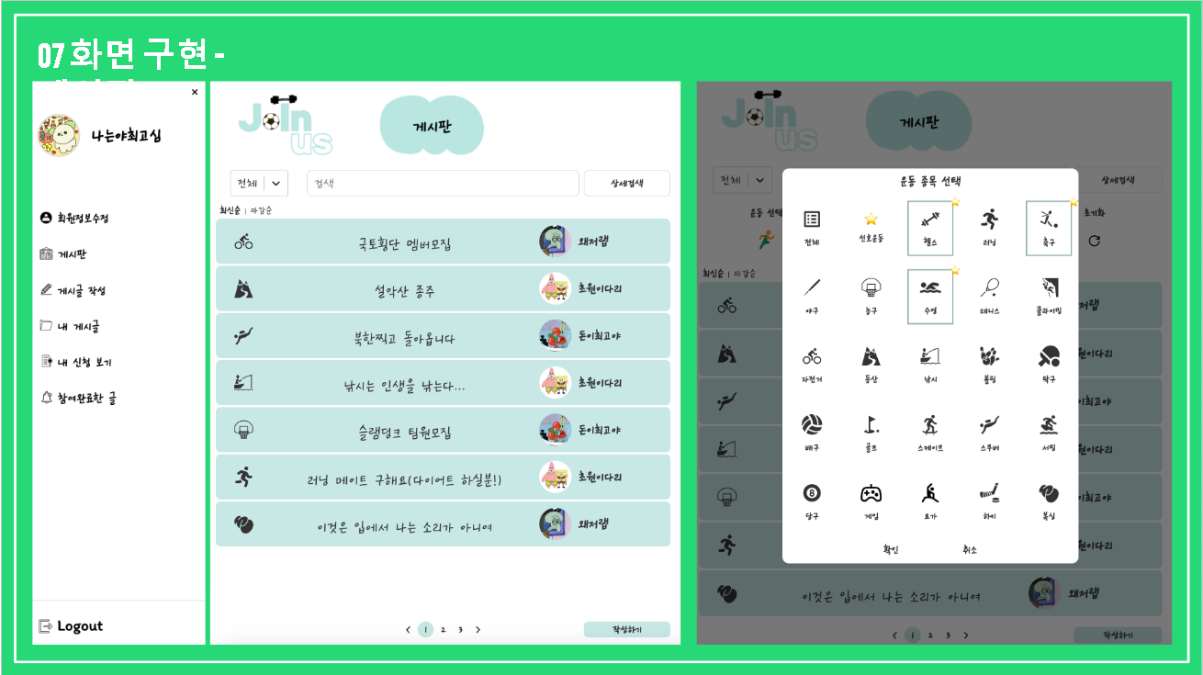
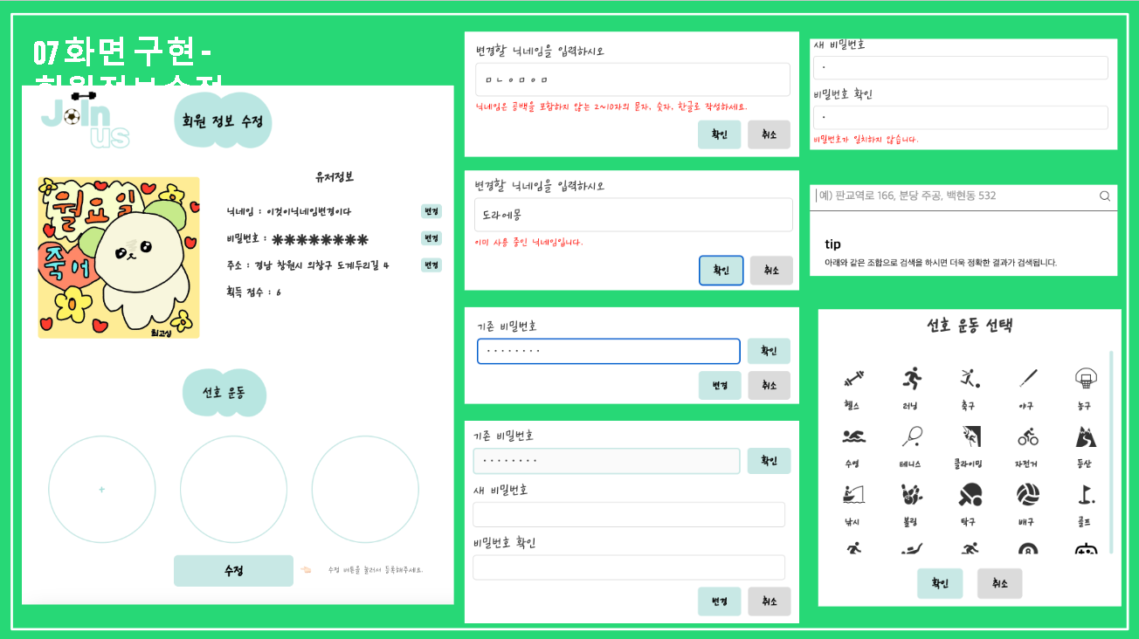
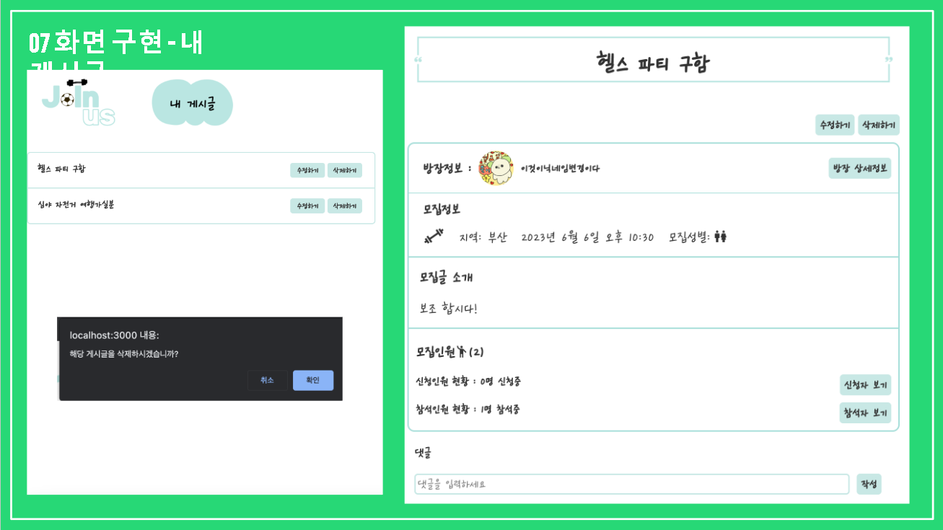
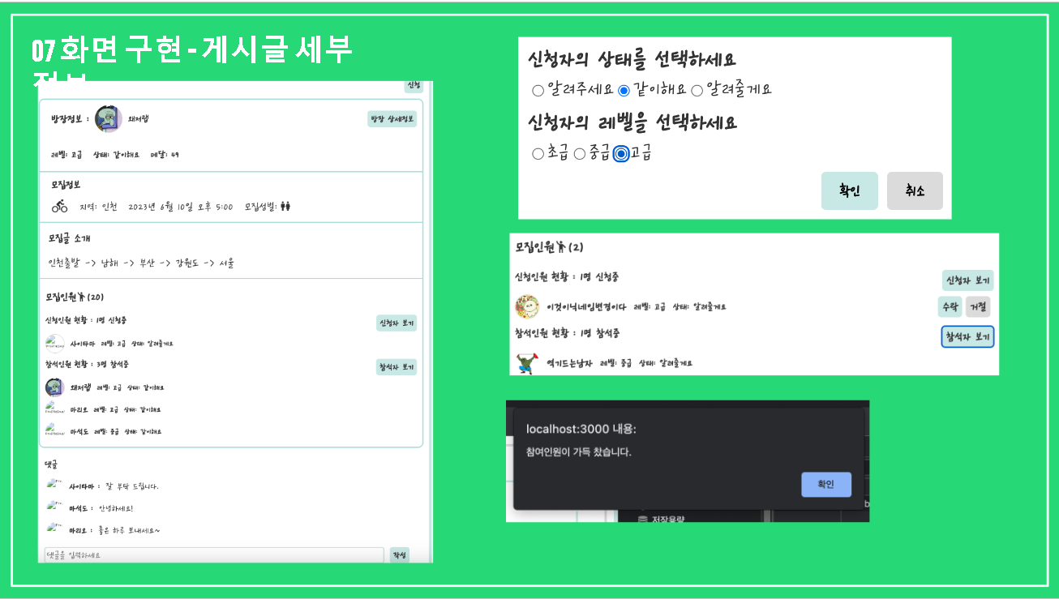
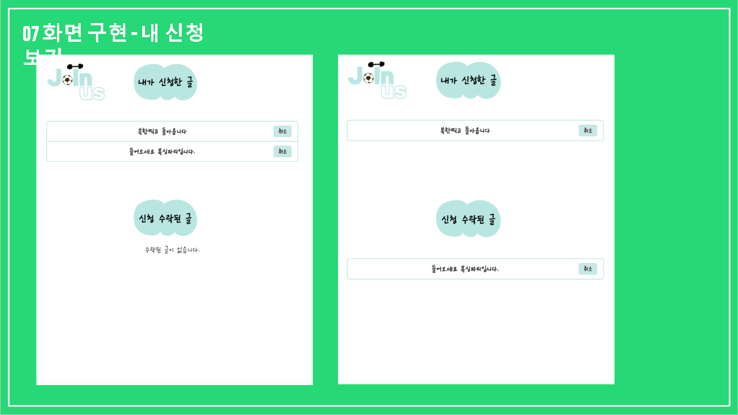
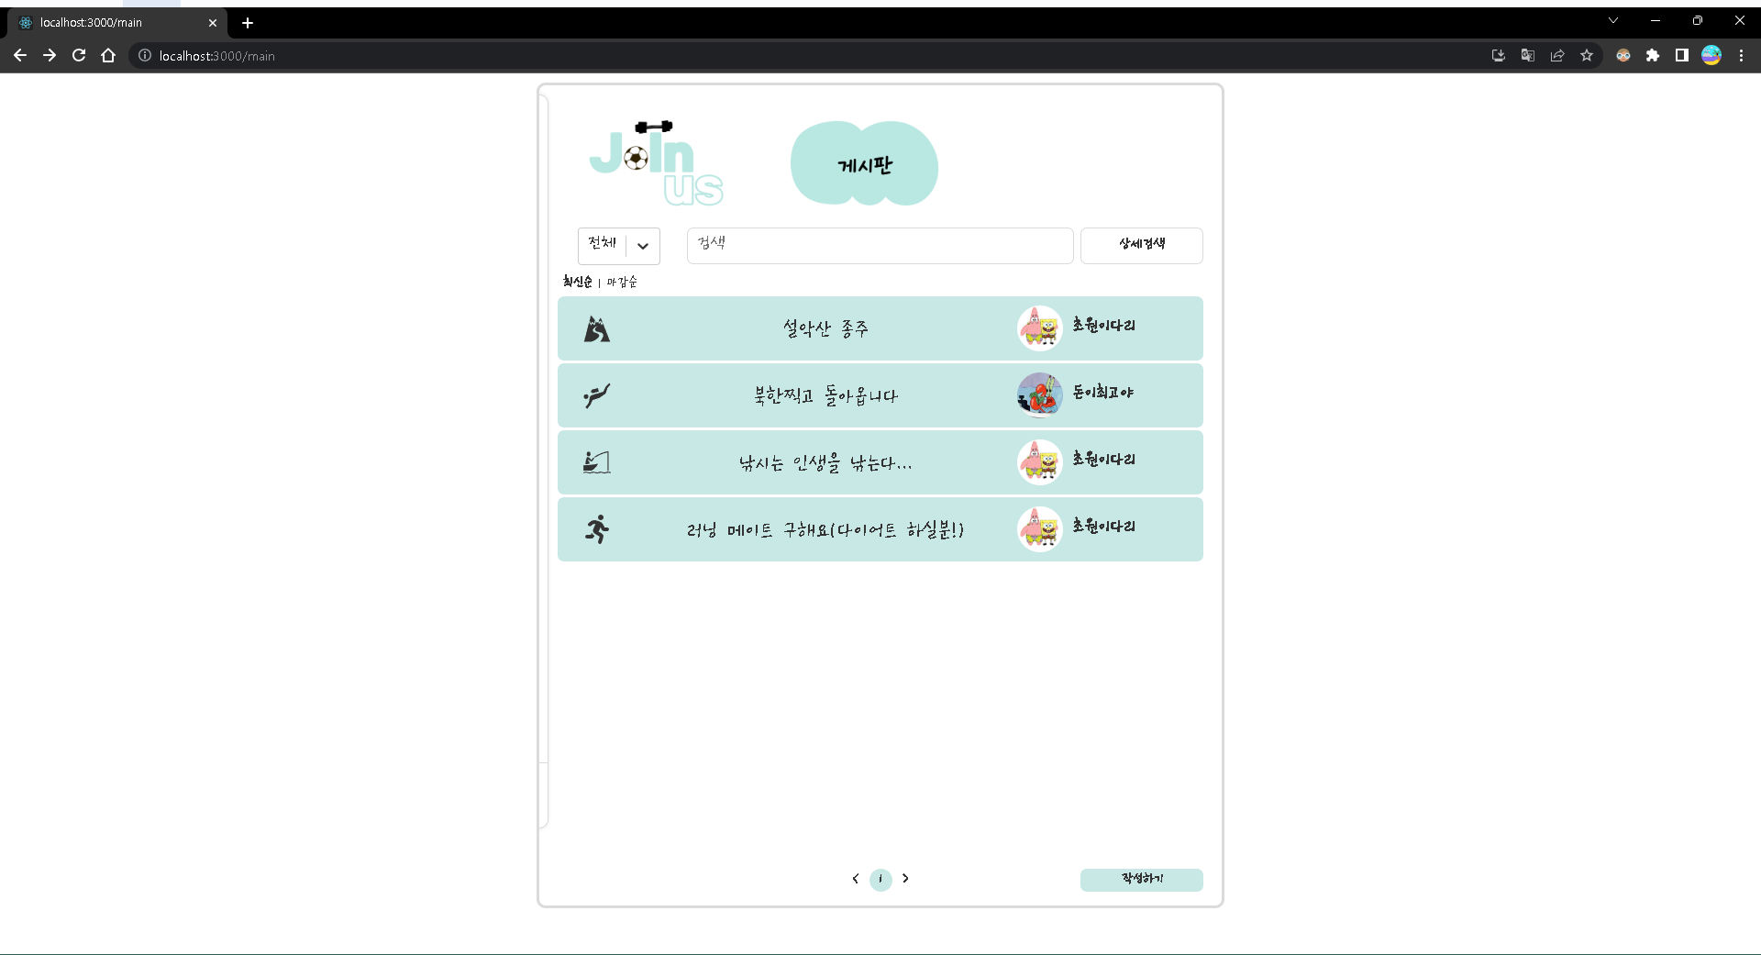
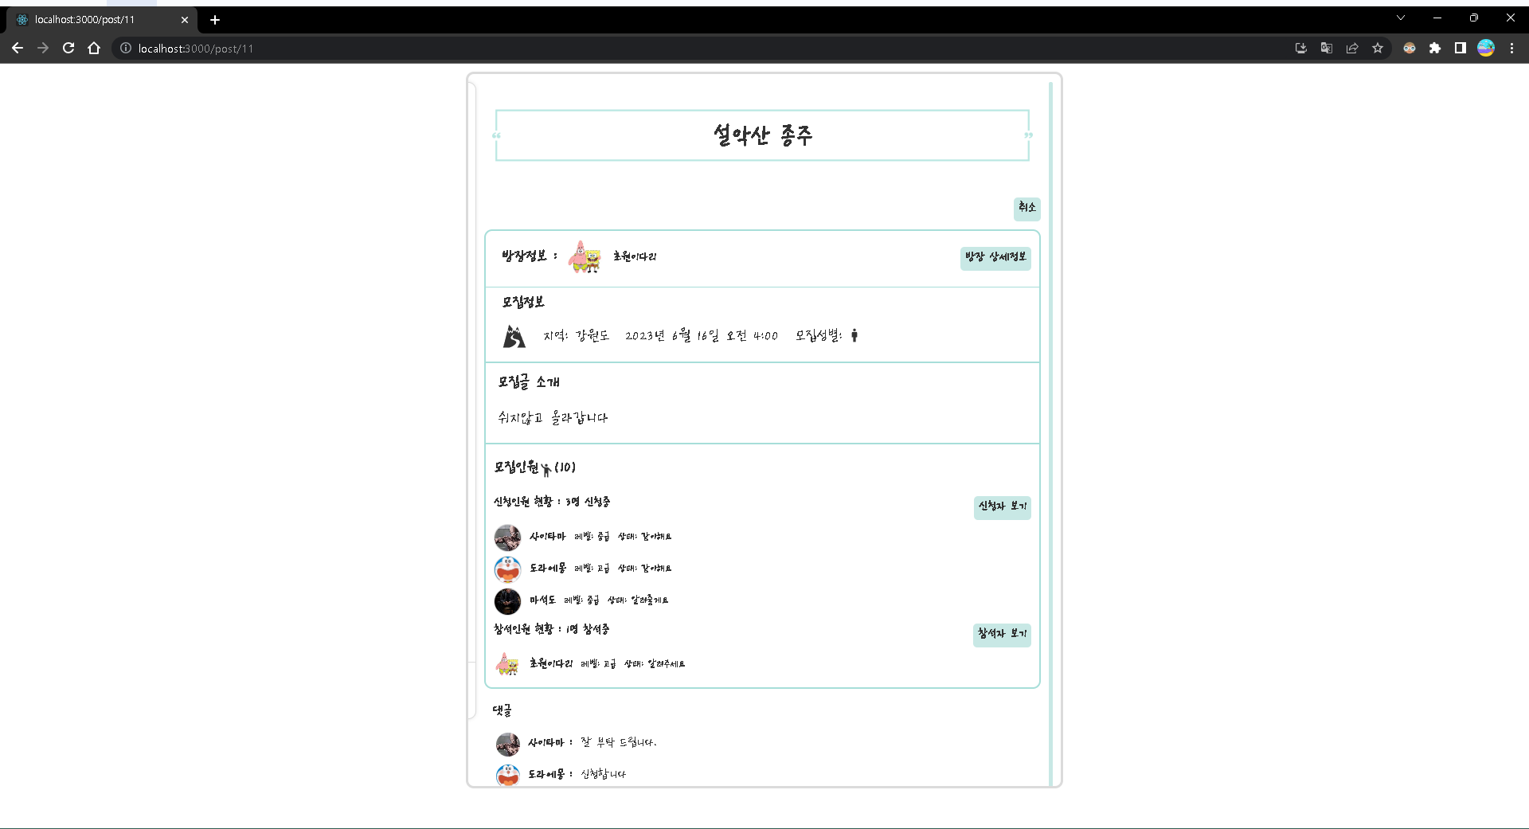
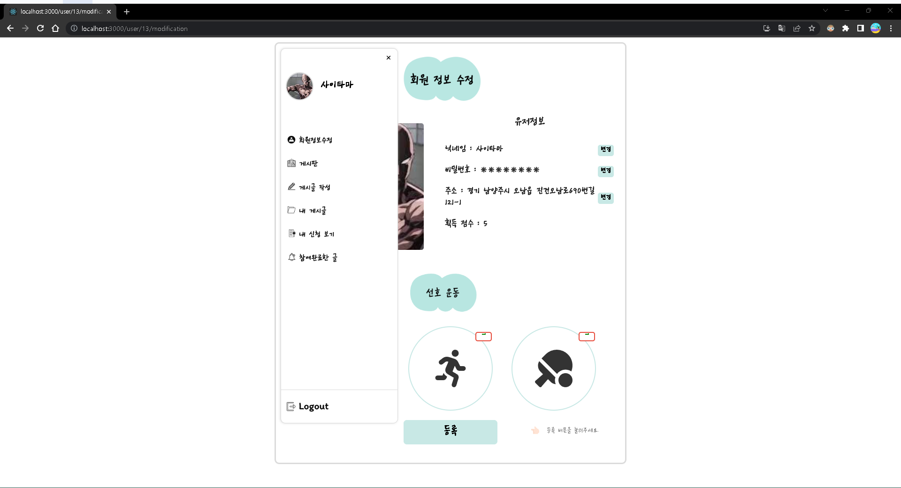
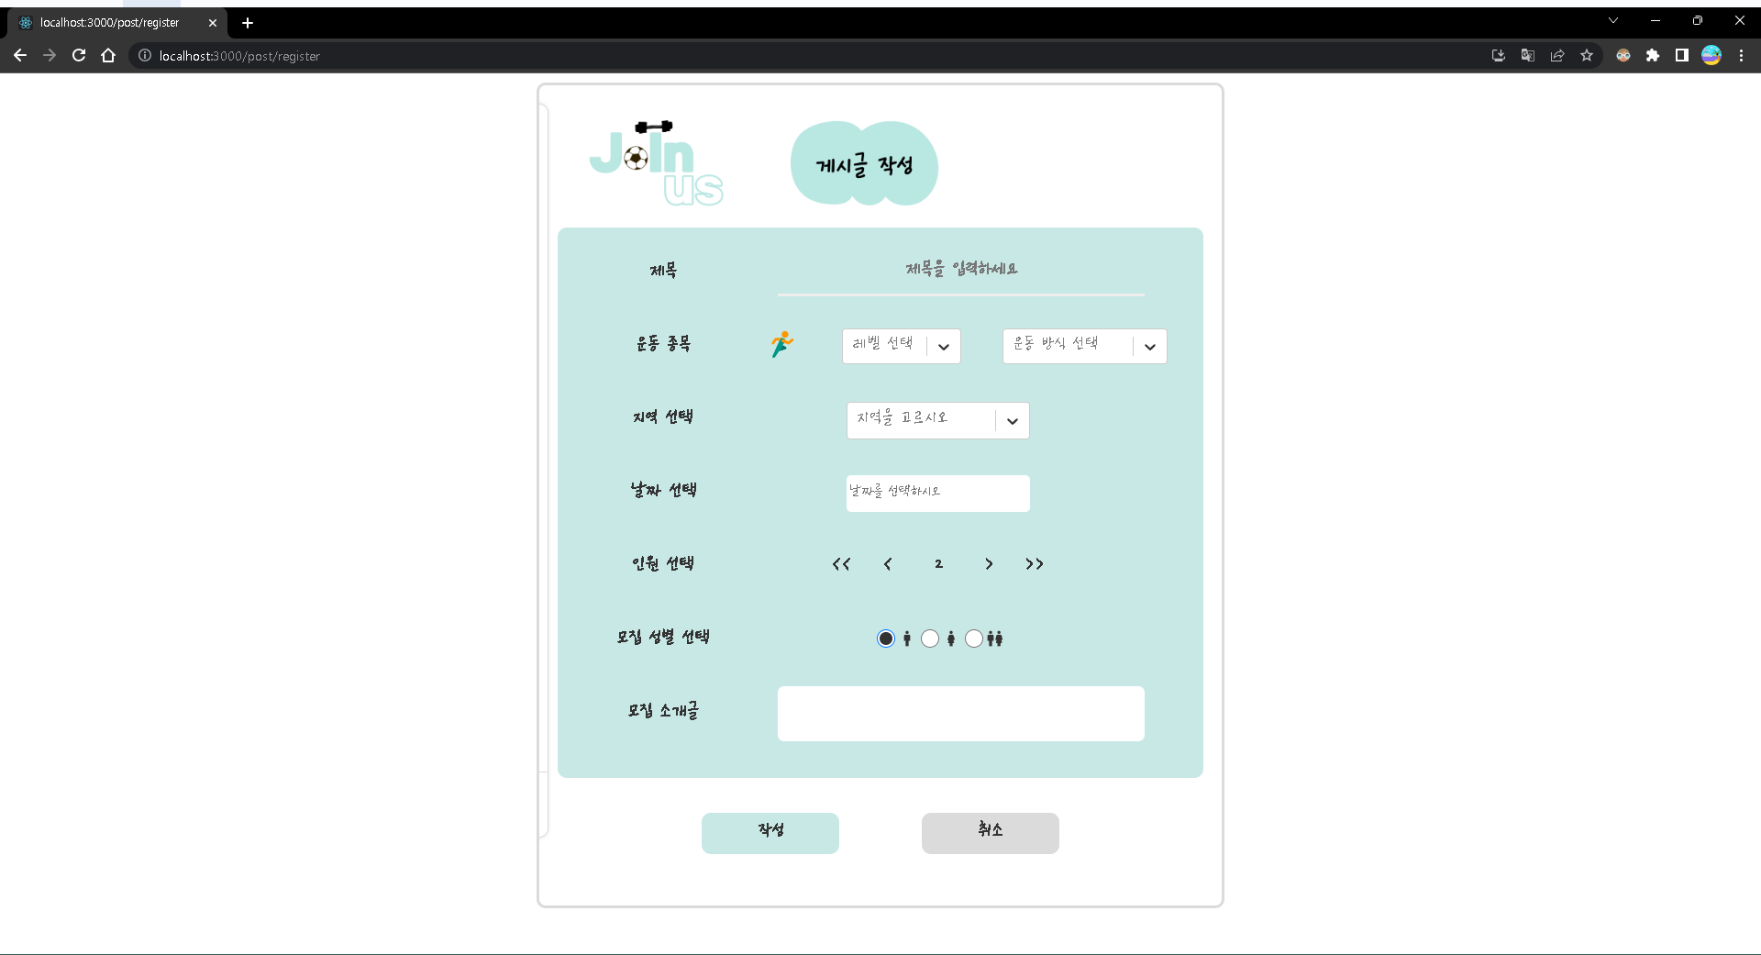
6팀 프로젝트 개요

프로젝트 설명/제목 | JoinUs
과정명 | 웹개발 정규과정
발표일 | 2023-06-07 |  | 담당강사 | 김준일 강사
팀원 & 담당파트 | (팀장) 조병철 | 게시글 세부 페이지(총괄)
 | 이강용 | 로그인, 회원정보, 디자인
 | 장진원 | 게시물 작성 페이지
 | 김두영 | 내 게시글, 내 신청
컨셉 (하이픈 없음) | 해당 웹 사이트는 운동을 같이 할 사람들을 찾아주는 웹 사이트입니다.
기능 (하이픈 있음) | - 회원가입, 로그인, 아이디 찾기, 비밀번호 변경 - 네이버, 구글, 카카오 계정 로그인 가능 - 게시판 CRUD 기능 - 내 게시글, 내 신청 보기, 참여 완료한 글 보기
특장점 (하이픈 있음) | - 회원 정보 수정 에서 선호 운동 선택 가 - 모집 시간이 만료 되면 참여 인원에게 점수 부여 가능
사용기술 및 개발환경 (하이픈 있음) | - 개발환경 : windows10 - 개발도구 : SpringTools4, Visual Studio Code - 개발언어 및 프레임워크 : Java(JDK 11), SpringBoot(2.6.6) - DB : MYSQL Workbench 8.0 CE

